界面&功能
福利大厅 |  |  |  | 功能基础规则

 | 功能入口 |  |  |  |  | 福利大厅 相关基础规则和清单
 |  |  |  |  | 1.设计目的是什么 |  | 6功能点清单
 | 1.主界面顶部图标入口进入 |  |  |  | ▶ | 福利大厅，整合所有活跃相关奖励页面 | 模块 | 类型 | 内容 | 优先级
 |  |  |  |  | ▶ | 包含登录，在线奖励，每日任务领奖 | 技能界面 | UI和资源 | 福利大厅界面UI主入口图标 | 1
 |  |  |  |  |  |  |  | UI和资源 | 福利大厅界面页签UI界面 | 1
 |  |  |  |  | 2.基本规则 |  |  | UI和资源 | 背景底图 | 1
 |  |  |  |  | ▶ | 达到一定等级后功能开放 |  | 功能逻辑 | 功能开放 | 3
 |  |  |  |  | ▶ | 分为三个一级页签：福利任务，在线奖励，登录奖励 |  | 功能逻辑 | 每日福利任务 | 1
 |  |  |  |  | ▶ | 福利任务：每日完成指定任务，完成对应数量和可领取对应奖励 |  | 功能逻辑 | 任务奖励宝箱 | 1
 |  |  |  |  | ▶ | 在线奖励：每日登录后在线指定时间后即可领取对应奖励 |  | 功能逻辑 | 一键领取奖励 | 1
 |  |  |  |  | ▶ | 登录奖励：每日登录即可领取，连续登录3填可额外领取奖励 |  | 功能逻辑 | 在线奖励配置 | 2
 |  |  |  |  | 3.解锁方式 |  |  | 功能逻辑 | 七日登录奖励配置 | 1
 |  |  |  |  | ▶ | 达到一定等级后开放
 |  |  |  |  | 4关联功能
 |  |  |  |  | ▶ | 主界面，影响各功能功能开放

福利大厅界面 |  |  |  | 功能详细规则

 | 福利大厅界面设计-福利任务

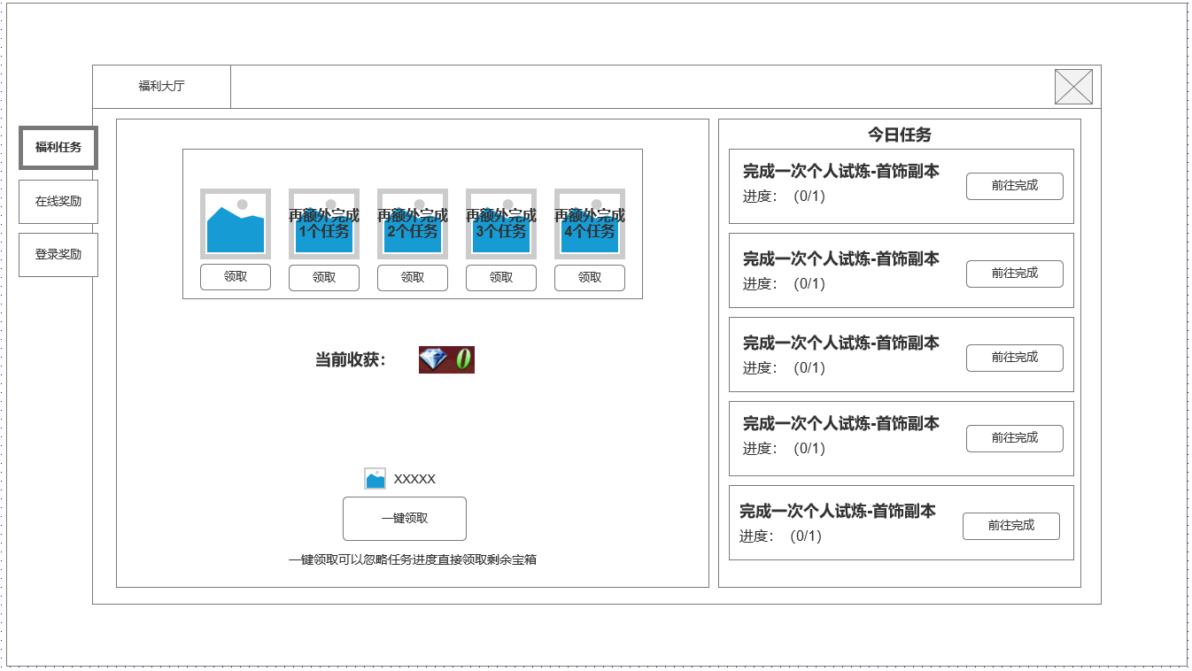
1
2
4
 |  | 1.福利大厅1级页签
 |  | ▶ | 福利任务
 |  | ▶ | 在线奖励
 |  | ▶ | 登录奖励

 |  | 2.今日任务完成可领取奖励宝箱
 |  | ▶ | 总计5个宝箱，每完成一个今日任务可领取1个
 |  | ▶ | 宝箱会奖励对应货币，收获货币统计显示在该位置

 |  | 3.消耗货币一键领取功能
 |  | ▶ | 消耗货币量
 |  | ▶ | 一键领取按钮，一键领取可跳过任务直接领取所有宝箱

 |  | 4.每日任务清单
 |  | ▶ | 任务目标&进度
 |  | ▶ | 任务寻路按钮

3

未标注界面示意图

 | 福利大厅界面设计-在线奖励

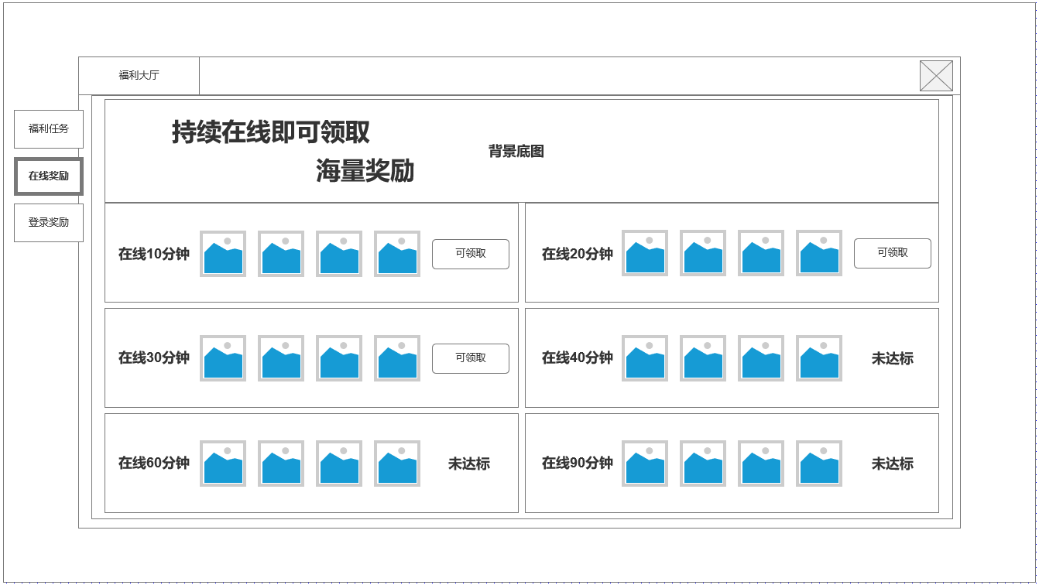
1
 |  | 1.在线奖励背景底图
 |  | ▶ | 在线奖励文字，背景原画

 |  | 2.在线奖励选项
 |  | ▶ | 所需在线时间：累积计算
 |  | ▶ | 奖励内容
 |  | ▶ | 领取按钮&未达标：在线时间达标显示可领取，领取后显示已领取。未达标显示未达标

2

未标注界面示意图

 | 福利大厅界面设计-登录奖励
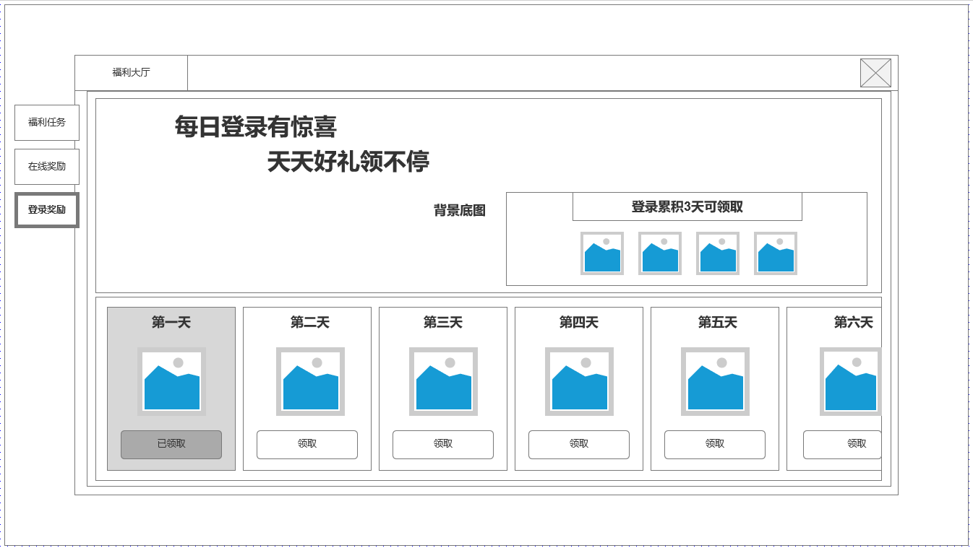
1
 |  | 1.登录奖励背景底图&额外奖励显示
 |  | ▶ | 登录奖励文字，背景原画
 |  | ▶ | 满足登录3天后额外奖励
 |  | 2.常规登录奖励
 |  | ▶ | 持续7天登录奖励，显示奖励内容，所需登录天数

2

未标注界面示意图

参考界面
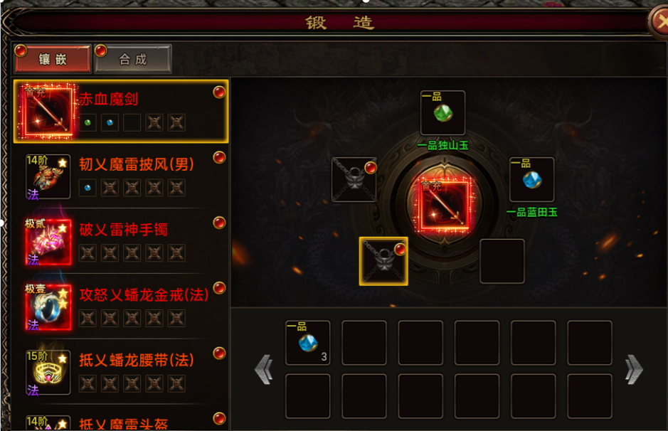
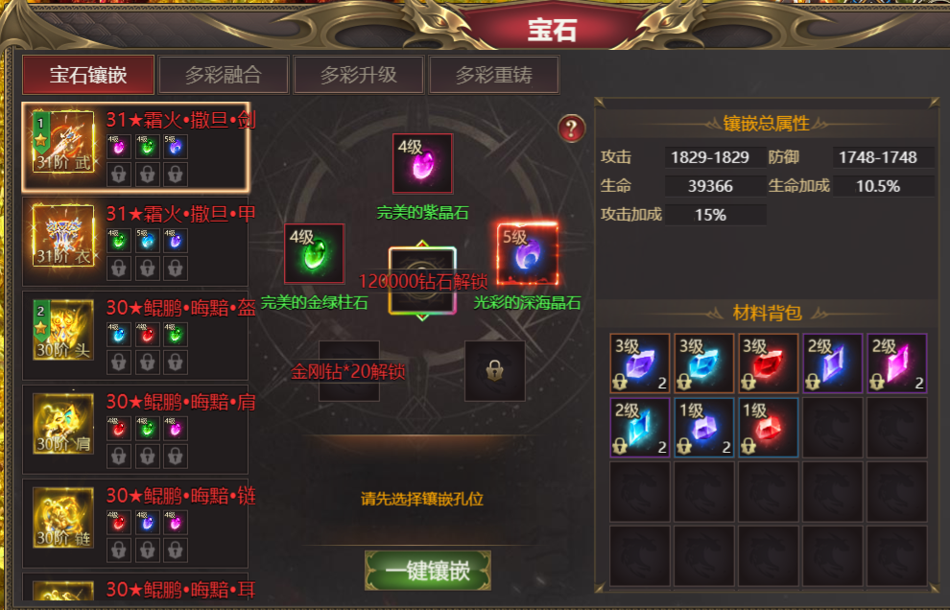
参考图

 | 参考游戏

